45 ノロウイルス関連情報
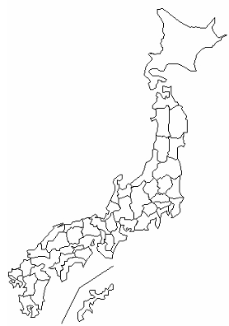
東京都は レベル 2 ; 全国平均 (レベル2) 3.98
ノロウイルス指数平年同等 散発事故発生 |  |  |  |  |  |  |  | 出典:東京都感染症情報センター
 |  |  |  |  |  |  |  | （最近５年間の週値の比較） ノロウイルスの感染周期は4年ですね やや感染度合いが低い! |  |  |  |  | .
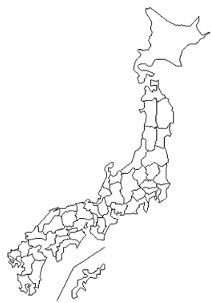

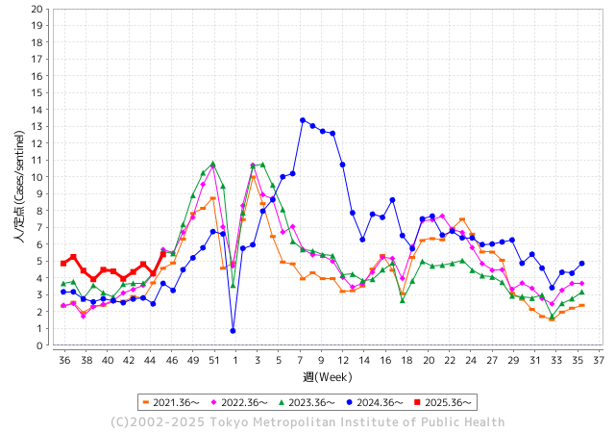
ノロウイルス今週のニュース
今週ですが、それでも全国で0件
 |  |  |  |  |  |  |  |  |  |  |  | -

 |  |  |  |  |  |  |  |  |  |  |  | レベル5

 |  |  |  |  |  |  |  |  |  |  |  | レベル4

 |  |  |  |  |  |  |  |  |  |  |  | レベル3

 |  |  |  |  |  |  |  |  |  |  |  | レベル2
 |  |  |  |  |  |  |  |  |  |  |  | レベル1
GⅡ 45週 7例 |  |  |  |  | GⅡ46週 0例
地方衛生研究所情報 |  |  | 傾向 | 全国警戒ランク2に減少 | 出典：地方衛生研究所ネットワーク
★数年間では、平均的比率でノロウイルス継続 |  |  |  |  |  |  |  | http://idsc.tokyo-eiken.go.jp/diseases/gastro/gastro/
 |  |  |  | 流行警報 | 警戒警報
 | 2025-11-23 |  | 低散発 | 定点観測値 |  | ▲:減少 | 今週のニュース（Noroｖｉｒｕｓ） (11/17-11/23) |  |  |  | 8 | 9
先週
今週
都道府県名 | 流行 ☆増加 ★減少☆★1つで約1ポイント |  |  | 2025/45週 | 2025/46週 |  | 大量発症事故（業種／内容） 今週 , 先週 |  |  |  | ニュースソース | 日時
北海道 | ☆ |  |  | 2.1 | 2.38 | 0.28 | 旭川市内の児童クラブを兼ねる保育施設で、10月25日以降、1歳の園児から小学生の子ども39人、職員2人のあわせて41人におう吐や下痢などの症状が確認されました。 検査の結果、4人の便からノロウイルスが検出され、市は集団感染と判断しました。 |  |  |  | 北海道ニュース | 2025-11-10 | 北海道
青森県 | ☆ |  |  | 1.5 | 2.18 | 0.68 |  |  |  |  |  |  | 青森県
岩手県 | ☆☆ |  |  | 4.56 | 6.44 | 1.88 |  |  |  |  |  |  | 岩手県
宮城県 | ☆ |  |  | 2.84 | 2.97 | 0.13 |  |  |  |  |  |  | 宮城県
秋田県 | ☆ |  |  | 2 | 2.69 | 0.69 |  |  |  |  |  |  | 秋田県
山形県 | ☆ |  |  | 3 | 3.81 | 0.81 |  |  |  |  |  |  | 山形県
福島県 | ☆ |  |  | 2.21 | 2.96 | 0.75 |  |  |  |  |  |  | 福島県
茨城県 | ★ |  |  | 4.24 | 3.66 | ▲ 0.58 |  |  |  |  |  |  | 茨城県
栃木県 | ☆☆ |  |  | 1.85 | 3.26 | 1.41 |  |  |  |  |  |  | 栃木県
群馬県 | ☆ |  |  | 5.52 | 6.28 | 0.76 |  |  |  |  |  |  | 群馬県
埼玉県 | ★ |  |  | 4.07 | 3.76 | ▲ 0.31 |  |  |  |  |  |  | 埼玉県
千葉県 | ☆ |  |  | 2.98 | 3.79 | 0.81 |  |  |  |  |  |  | 千葉県
東京都 | ☆ |  |  | 4.27 | 5.41 | 1.14 |  |  |  |  |  |  | 東京都
神奈川県 | ☆ |  |  | 3.28 | 4.09 | 0.81 |  |  |  |  |  |  | 神奈川県
新潟県 | ☆ |  |  | 2.2 | 2.9 | 0.70 |  |  |  |  |  |  | 新潟県
富山県 | ☆ |  |  | 3.38 | 3.93 | 0.55 |  |  |  |  |  |  | 富山県
石川県 | ☆ |  |  | 6.04 | 7.25 | 1.21 |  |  |  |  |  |  | 石川県
福井県 | ★ |  |  | 4.44 | 3.96 | ▲ 0.48 |  |  |  |  |  |  | 福井県
山梨県 | ☆ |  |  | 3.81 | 4.67 | 0.86 |  |  |  |  |  |  | 山梨県
長野県 | ☆ |  |  | 2.16 | 3 | 0.84 |  |  |  |  |  |  | 長野県
岐阜県 | ☆ |  |  | 6.19 | 6.74 | 0.55 |  |  |  |  |  |  | 岐阜県
静岡県 | ☆ |  |  | 2.36 | 2.71 | 0.35 |  |  |  |  |  |  | 静岡県
愛知県 | ☆ |  |  | 3.89 | 4.24 | 0.35 |  |  |  |  |  |  | 愛知県
三重県 | ★ |  |  | 3 | 2.09 | ▲ 0.91 |  |  |  |  |  |  | 三重県
滋賀県 | ☆ |  |  | 2.54 | 3.69 | 1.15 |  |  |  |  |  |  | 滋賀県
京都府 | ☆ |  |  | 2.33 | 2.7 | 0.37 |  |  |  |  |  |  | 京都府
大阪府 | ☆ |  |  | 2.98 | 3.74 | 0.76 |  |  |  |  |  |  | 大阪府
兵庫県 | ☆ |  |  | 3.24 | 3.44 | 0.20 |  |  |  |  |  |  | 兵庫県
奈良県 | ☆ |  |  | 2.83 | 3.54 | 0.71 |  |  |  |  |  |  | 奈良県
和歌山県 | ☆ |  |  | 1.63 | 2.22 | 0.59 |  |  |  |  |  |  | 和歌山県
鳥取県 | ☆ |  |  | 3.26 | 3.58 | 0.32 |  |  |  |  |  |  | 鳥取県
島根県 | ☆ |  |  | 3.27 | 4 | 0.73 |  |  |  |  |  |  | 島根県
岡山県 | ☆ |  |  | 2.43 | 2.75 | 0.32 |  |  |  |  |  |  | 岡山県
広島県 | ☆☆ |  |  | 2.75 | 4.16 | 1.41 |  |  |  |  |  |  | 広島県
山口県 | ☆ |  |  | 3.7 | 3.83 | 0.13 |  |  |  |  |  |  | 山口県
徳島県 | FALSE |  |  | 1.9 | 1.9 | 0.00 |  |  |  |  |  |  | 徳島県
香川県 | ☆☆ |  |  | 2.27 | 4.46 | 2.19 |  |  |  |  |  |  | 香川県
愛媛県 | ☆ |  |  | 3.7 | 4.63 | 0.93 |  |  |  |  |  |  | 愛媛県
高知県 | ☆ |  |  | 1.65 | 2.5 | 0.85 |  |  |  |  |  |  | 高知県
福岡県 | ☆ |  |  | 4.44 | 5.04 | 0.60 |  |  |  |  |  |  | 福岡県
佐賀県 | ★ |  |  | 3.25 | 2.75 | ▲ 0.50 |  |  |  |  |  |  | 佐賀県
長崎県 | ☆ |  |  | 2.32 | 2.71 | 0.39 |  |  |  |  |  |  | 長崎県
熊本県 | ☆ |  |  | 3.75 | 4.4 | 0.65 |  |  |  |  |  |  | 熊本県
大分県 | ★ |  |  | 9.28 | 8.39 | ▲ 0.89 |  |  |  |  |  |  | 大分県
宮崎県 | FALSE |  |  | 7.8 | 6.4 | ▲ 1.40 |  |  |  |  |  |  | 宮崎県
鹿児島県 | ☆ |  |  | 3.52 | 4.65 | 1.13 | 営業停止命令を受けたのは、屋久島町宮之浦の「お食事処潮騒」です。県によりますと、今月５日に店が調理・提供した弁当を食べた６９人のうち、３歳から７３歳の男女３１人に吐き気、おう吐、下痢などの症状が出ました。全員、快方に向かっているということです。県が検査したところ、患者５人と調理スタッフ１人からノロウイルスが検出されました。 |  |  |  | NBCニュース | 2025-11-11 | 鹿児島県
沖縄県 | ☆ |  |  | 2.84 | 3.92 | 1.08 | 県によると、１０月２７～２８日に同店で提供された生カキを食べた５人のうち、４人が下痢や腹痛などの症状を訴えた。有症者の便や店内に残された生カキからノロウイルスが検出された。入院者はおらず、全員が回復している。 県は、生カキからノロウイルスが検出された以外は店内の衛生管理が保たれているとして営業停止処分とはせず、十分な加熱調理やリスク軽減など必要な措置を取るよう指導した。 |  |  |  | 沖縄タイムス | 2025-11-13 | 沖縄県
全国 | ☆ |  |  | 3.4 | 3.98 | 0.58
 |  |  |  |  |  |  |  |  |  |  | 0 | 0
 |  |  |  | 今週 |  |  | 管理レベル「2」
 |  | 先週に比べて全国平均は |  |  |  | 3.98 | ：先週より | 0.58
 |  | 東京都は |  |  |  | 5.41 | ：先週より | 1.14
 |  | 最高指数は |  |  | 大分県 | 8.39 | 全国で10.00を超える都道府県数は |  | 0ヶ所 | 増減 | +0

2 | 9-10月、4月以降 施設の所在市町村で 流行・食中毒が報告される 定点観測値が5.00前後 |  |  |  |  | 【情報共有】 週間・情報収集/情報は毎週確認する 【常設】 嘔吐物処理セットの配備 【体調管理】従業員の健康状況を徹底し、不良者は調理・加工ラインより外す

45 衛生訓話
毎週 ひとつ 覚えていきましょう
今週のお題( 調理する加熱温度・時間をきめていますか)
↓ 職場の先輩は以下のことを理解して わかり易く 指導しましょう ↓
加熱調理することで原材料に付着していた細菌が減少します
 | 第一次産品には食中毒の病原菌が付着している可能性があります。 これらの病原菌は過熱して取り去らない限り提供できません。
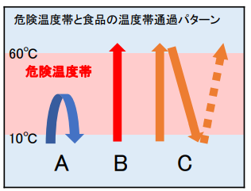
 |  | 注意すべき原材料と病原菌 1. 牛肉、内臓肉・・・・ベロ毒素陽性大腸菌* カンピロバクター属菌* 2. 鶏卵、うずら卵・・・サルモネラ属菌* 3. 鶏肉、羊肉・肉・・・カンピロバクター属菌* 4. 牡蠣、二枚貝・・・・ノロウイルス** 5. 海産魚貝類・・・・・腸炎ビブリオ*

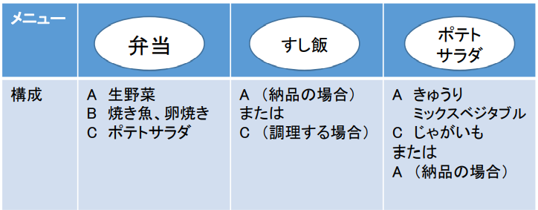

加熱温度、冷却温度と時間 時間内提供

 | 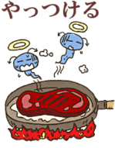 *細菌類は、おおかた7５℃で１分の加熱で 病原性を失わせることが出来る。 ただし食品の形態や内在する細菌と食品成分の共存状態によっては熱伝導が伝わりにくい ことがあるので検証が必要。例えば空気含有が多い場合が該当する。 サルモネラ属菌などでは６３℃１分で十分病原性を失うことが出来るという報告もある。 食品は美味しくなくては提供する意味がない。したがって不必要な加熱は避けたい。 腸炎ビブリオは過熱よりも真水洗浄が効果的なので調理前にしっかり洗えば 不必要な加熱は不要である。 **ノロウイルスは８５℃ 60-90秒の過熱が必要である。

44 国内感染症情報
2025年第44週（10月27日〜11月2日） |  | 対前週 インフルエンザ 58% 増加 新型コロナウイルス 1% 増加
1類感染症 | 報告なし
2類感染症 | 結核例 237例
指定感染症 新型コロナウイルス感染症 | 厚生労働省：国内の発生状況など https://www.mhlw.go.jp/stf/covid-19/kokunainohasseijoukyou.html#h2_1 厚生労働省：データからわかる－新型コロナウイルス感染症情報－ https：//covid19.mhlw.go.jp/
 | https://www.mhlw.go.jp/stf/covid-19/kokunainohasseijoukyou.html#h2_1
 | 厚生労働省：データからわかる－新型コロナウイルス感染症情報－
 | https：//covid19.mhlw.go.jp/
3類感染症 細菌性赤痢 | 細菌性赤痢1例‌ 菌種：S. sonnei（D群）＿感染地域：ネパール

腸管出血性大腸菌感染症 | 腸管出血性大腸菌感染症178例（有症者116例、うちHUS‌2例） ‌感染地域：‌‌国内151例、韓国5例、ベトナム1例、国内・国外不明21例 ‌ 国内の感染地域：‌‌沖縄県76例、長野県10例、神奈川県9例、大阪府5例、兵庫県5例、北海道3例、千葉県3例、島根県3例、福岡県3例、宮城県2例、岐阜県2例、三重県2例、岡山県2例、広島県2例、 熊本県2例、岩手県1例、茨城県1例、栃木県1例、東京都1例、新潟県1例、石川県1例、静岡県1例、愛知県1例、滋賀県1例、山口県1例、鹿児島県1例、京都府/兵庫県1例、国内（都道府県不明）10例
 | 年齢群：‌‌1歳（2 例 ）、2歳（3 例 ）、3歳（1 例 ）、4歳（2 例 ）、5歳（1 例 ）、 6歳（ 3 例 ）、 7歳（ 5 例 ）、 8歳（ 2 例 ）、 9歳（ 1 例 ）、 10代（91例）、 20代（15例）、30代（18例）、40代（11例）、50代（8例）、60 代（7 例 ）、70 代（3 例 ）、 80 代（4 例 ）、90代以上（1例） | 血清群・毒素型：‌‌O157‌VT1・VT2（93例）、O157‌VT2（18例）、O26‌VT1（13例）、O103‌VT1（5例）、O145‌ VT2（3例）、 O157‌VT1（3例）、O111‌VT1‌（2例）、O115‌VT1（1例）、O115‌VT2（1例）、O128‌VT1・VT2（1例）、O128‌VT2（1例）、 O145‌VT1（1例）、O15‌VT2（1例）、O166‌ VT2（1例）、O55‌VT1（1例）、O91‌VT1‌（1例）、その他・不明（32例） 累積報告数：3,781例（有症者2,190例、うちHUS‌50例．死亡3例）
4類感染症 | E型肝炎11例‌ 感染地域（感染源）：‌‌北海道1例（不明）、茨城県1例（不明）、群馬県1例（不明）、 神奈川県1例（不明）、香川県1例（不明）、熊本県1例（焼き肉/湧き水）、 石川県/山梨県1例（不明）、国内（都道府県不明）2例（豚肉1例、不明1例）、 国内・国外不明2例（不明2例） A型肝炎3例‌感染地域：埼玉県1例、三重県1例、韓国1例 | レジオネラ症45例（肺炎型43例、ポンティアック熱型2例）‌ 染地域：‌北海道3例、新潟県3例、静岡県3例、栃木県2例、埼玉県2例、千葉県2例、神奈川県2例、愛知県2例、大阪府2例、 福岡県2例、岩手県1例、福島県1例、茨城県1例、群馬県1例、富山県1例、岐阜県1例、滋賀県1例、京都府1例、奈良県1例、 熊本県1例、宮崎県1例、国内（都道府県不明）3例、国内・国外不明8例 ‌ ‌年齢群：‌40代（2例）、50代（6例）、60代（13例）、70代（15例）、80代（7例）、90代以上（2例）累積報告数：2,073例
5類感染症 | アメーバ赤痢5例（腸管アメーバ症5例）‌ 感染地域：‌‌広島県1例、国内（ 都 道 府 県 不 明 ）1例、パキスタン1例、国内・国外不明2例 ‌ 感染経路：経口感染2例、その他・不明3例 ウイルス性肝炎4例‌ B型肝炎ウイルス3例＿感染経路：‌‌性的 接 触 2 例（ 異 性 間 1 例 、 同性間 1 例 ）、その他・不明1例‌ EBウイルス1例＿感染経路：性的 接 触（ 異 性 間 ）
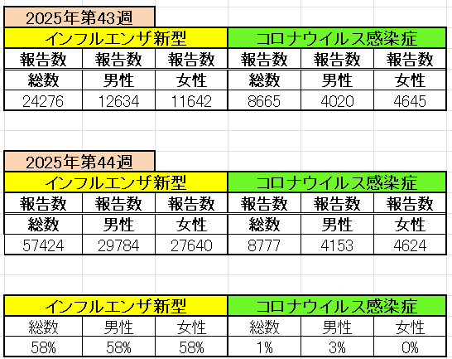
インフルエンザ と 新型コロナ

 |  | 注意

 |  | 対前週 インフルエンザ 58% 増加 新型コロナウイルス 1% 増加

46 感染症統計
届出感染症 第三類 |  |  |  |  |  |  |  |  |  |  |  |  |  | 届出感染症 第三類 細菌性赤痢菌
 |  |  |  |  |  |  |  |  |  |  |  |  |  | 全国 報告数推移 届出患者数（人）
 | 1月 | 2月 | 3月 | 4月 | 5月 | 6月 | 7月 | 8月 | 9月 | 10月 | 11月 | 12月 | 合計 |  | 1月 | 2月 | 3月 | 4月 | 5月 | 6月 | 7月 | 8月 | 9月 | 10月 | 11月 | 12月 | 合計
 | 687 | 531 | 579 | 739 | 1,458 | 2,651 | 4,176 | 4,514 | 3,578 | 2,965 | 1,450 | 943 | 24,271 |  | 31 | 24 | 51 | 21 | 33 | 22 | 27 | 46 | 27 | 57 | 32 | 50 | 421
 |  |  |  |  |  |  |  |  |  |  | 今週 |  |  |  |  |  |  |  |  |  |  |  |  |  | 今週
 |  |  |  |  |  |  |  |  |  |  | 81 |  |  |  |  |  |  |  |  |  |  |  |  |  | 0
2025年 | 142 | 95 | 86 | 111 | 217 | 308 | 838 | 716 | 645 | 641 | 148 |  | 3,947 | 2025年 | 2 | 4 | 6 | 4 | 8 | 0 | 5 | 7 | 5 | 8 | 1 |  | 50 | 0
2024年 | 103 | 102 | 114 | 122 | 257 | 308 | 519 | 708 | 541 | 533 | 277 | 158 | 3,742 | 2024年 | 4 | 4 | 4 | 8 | 1 | 2 | 6 | 21 | 12 | 8 | 0 | 4 | 74
2023年 | 84 | 62 | 99 | 112 | 224 | 526 | 521 | 768 | 454 | 390 | 416 | 154 | 3,810 | 2023年 | 1 | 1 | 4 | 2 | 2 | 7 | 7 | 3 | 1 | 7 | 7 | 5 | 47
2022年 | 81 | 39 | 72 | 89 | 258 | 416 | 554 | 568 | 578 | 337 | 169 | 168 | 3,329 | 2022年 | 0 | 5 | 4 | 1 | 1 | 1 | 1 | 1 | 0 | 0 | 0 | 2 | 16
2021年 | 81 | 48 | 71 | 128 | 171 | 350 | 569 | 553 | 458 | 306 | 221 | 229 | 3,185 | 2021年 | 1 | 2 | 1 | 0 | 0 | 0 | 1 | 1 | 0 | 1 | 0 | 0 | 7
2020年 | 112 | 85 | 60 | 97 | 95 | 305 | 544 | 449 | 475 | 505 | 219 | 98 | 3,044 | 2020年 | 16 | 1 | 19 | 3 | 13 | 1 | 2 | 2 | 0 | 24 | 4 | 2 | 87
2011年8月に外食チェーン店が原因とされた赤痢菌Shigella sonneiの広域集団感染事例が青森県、宮城県、山形県、福島県において発生した。本事例は、それとほぼ同時期に発生しておりその関連性が強く疑われた事例である。
2025年 第46週（11/10～11/16） |  |  |  |  |  |  |  |  |  |  |  |  |  | 2025年 第46週（11/10～11/16）

腸管出血性大腸菌 |  |  | 例年並み |  |  |  |  |  |  |  |  |  |  |  | 赤痢 | 例年並み
Ｈ２９／８月は非常に多かった

腸管出血性大腸菌
 | 2025年 | 2024年 | 2023年 | 2022年 | 2021年 | 2020年
 | 142 | 103 | 84 | 81 | 81 | 112
 | 95 | 102 | 62 | 39 | 48 | 85
 | 86 | 114 | 99 | 72 | 71 | 60
 | 111 | 122 | 112 | 89 | 128 | 97
 | 217 | 257 | 224 | 258 | 171 | 95
 | 308 | 308 | 526 | 416 | 350 | 305
 | 838 | 519 | 521 | 554 | 569 | 544
 | 716 | 708 | 768 | 568 | 553 | 449
 | 645 | 541 | 454 | 578 | 458 | 475
 | 641 | 533 | 390 | 337 | 306 | 505
 | 148 | 277 | 416 | 169 | 221 | 219
 |  | 158 | 154 | 168 | 229 | 98
細菌性赤痢菌
 | 2025年 | 2024年 | 2023年 | 2022年 | 2021年 | 2020年
 | 2 | 4 | 1 | 0 | 1 | 16
 | 4 | 4 | 1 | 5 | 2 | 1
 | 6 | 4 | 4 | 4 | 1 | 19
 | 4 | 8 | 2 | 1 | 0 | 3
 | 8 | 1 | 2 | 1 | 0 | 13
 | 0 | 2 | 7 | 1 | 0 | 1
 | 5 | 6 | 7 | 1 | 1 | 2
 | 7 | 21 | 3 | 1 | 1 | 2
 | 5 | 12 | 1 | 0 | 0 | 0
 | 8 | 8 | 7 | 0 | 1 | 24
 | 1 | 0 | 7 | 0 | 0 | 4
 |  | 4 | 5 | 2 | 0 | 2

※2023年 第11週（3/13～3/19） 現在

 |  |  |  |  |  |  |  |  |  |  |  |  |  |  | 腸管系感染症は新型コロナウイルス予防の手洗い、手指消毒で
 |  |  |  |  |  |  |  |  |  |  |  |  |  |  | 圧倒的に感染防御できている

